Sheet1
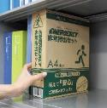
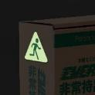
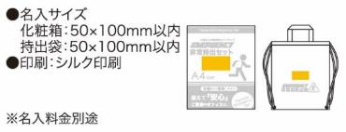
提 案 書

非常持出セット 17点セット GS-40 |  | 参考上代 | ¥4,000 | 販売価格
 |  | （税別） |  | （税別）
【JAN】 | 4570168130032
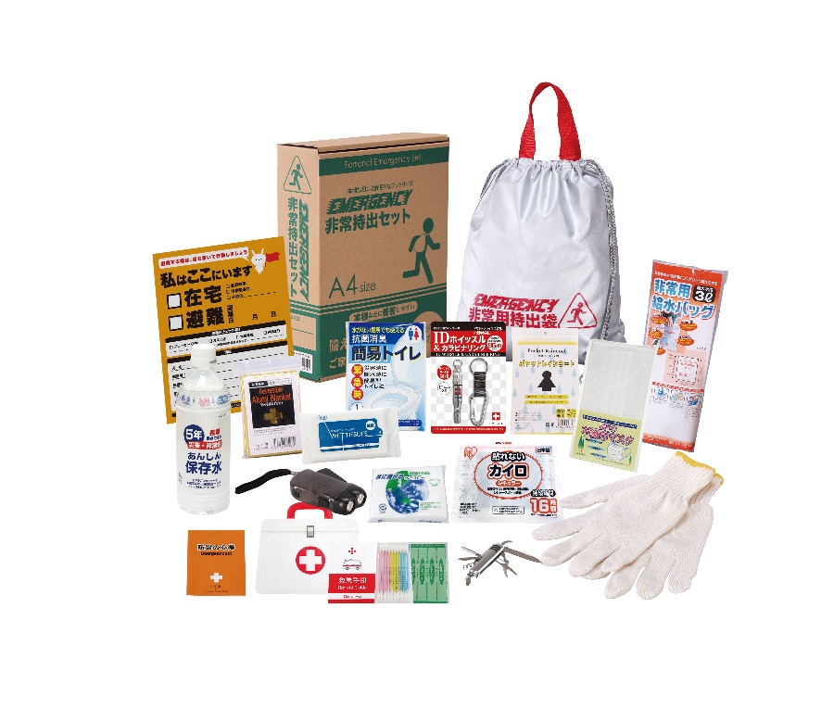
 |  |  | 【商品番号】 GS40-70 【本体サイズ】 非常用持出袋：約340×390ｍｍ 【パッケージサイズ】 310×240×85mm・1.30kg 【個装形態】 化粧箱入 【入数】 8 【セット内容】 非常用持出袋・防災の心得・IDホイッスル＆カラビナリング・カイロ・レインコート・抗菌消臭トイレ・ダイナモLEDライト・軍手・アルミブランケット・マスク・除菌アルコールウェットティッシュ・、5年保存水500ml・8徳ナイフ・給水袋3L・緊急避難カード・水に流せるペーパー・救急4点セット 【商品説明】 棚や引き出しに常備しやすい帰宅支援を意識したセット A4収納箱タイプ 【備考】 一部色・柄・商品が変更になる場合があります。ご了承ください。 【生産国】 中国・日本・タイ

